Bài 2
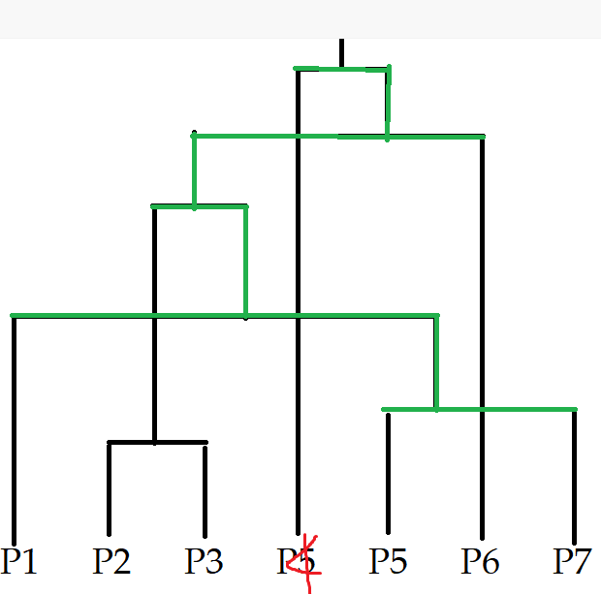
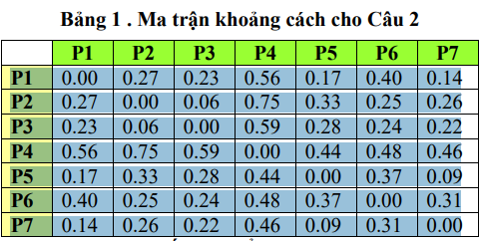

 |  | SINGLE LINK |  |  |  |  |  |  | COMPLETE LINK
Min = P2 P3 | 0.06 |  |  |  |  |  | Min = P2 P3 | 0.06
XXX | P1 | P2 P3 | P4 | P5 | P6 | P7 | XXX | P1 | P2 P3 | P4 | P5 | P6 | P7
P1 | 0 |  |  |  |  |  | P1 | 0
P2 P3 | 0.23 | 0 |  |  |  |  | P2 P3 | 0.27 | 0
P4 | 0.56 | 0.59 | 0 |  |  |  | P4 | 0.56 | 0.75 | 0
P5 | 0.17 | 0.28 | 0.44 | 0 |  |  | P5 | 0.17 | 0.33 | 0.44 | 0
P6 | 0.4 | 0.24 | 0.48 | 0.37 | 0 |  | P6 | 0.4 | 0.25 | 0.48 | 0.37 | 0
P7 | 0.14 | 0.22 | 0.46 | 0.09 | 0.31 | 0 | P7 | 0.14 | 0.26 | 0.46 | 0.09 | 0.31 | 0

Min = P5 P7 | 0.09 |  |  |  |  |  | Min = P5 P7 | 0.09

XXX | P1 | P2 P3 | P4 | P5 P7 | P6 |  | XXX | P1 | P2 P3 | P4 | P5 P7 | P6
P1 | 0 |  |  |  |  |  | P1 | 0
P2 P3 | 0.23 | 0 |  |  |  |  | P2 P3 | 0.23 | 0
P4 | 0.56 | 0.59 | 0 |  |  |  | P4 | 0.56 | 0.59 | 0
P5 P7 | 0.14 | 0.22 | 0.44 | 0 |  |  | P5 P7 | 0.17 | 0.33 | 0.46 | 0
P6 | 0.4 | 0.24 | 0.48 | 0.31 | 0 |  | P6 | 0.4 | 0.24 | 0.48 | 0.37 | 0

MIN = 0.14 | P1 P5 P7 |  |  |  |  |  | MIN = 0.17 | P1 P5 P7

XXX | P1 P5 P7 | P2 P3 | P4 | P6 |  |  | XXX | P1 P5 P7 | P2 P3 | P4 | P6
P1 P5 P7 | 0 |  |  |  |  |  | P1 P5 P7 | 0
P2 P3 | 0.22 | 0 |  |  |  |  | P2 P3 | 0.33 | 0
P4 | 0.44 | 0.59 | 0 |  |  |  | P4 | 0.56 | 0.59 | 0
P6 | 0.31 | 0.24 | 0.48 | 0 |  |  | P6 | 0.4 | 0.24 | 0.48 | 0

MIN = 0.22 | P12357 |  |  |  |  |  | MIN = 0.24 | P2 P3 P6

XXX | P12357 | P4 | P6 |  |  |  | XX | P1 P5 P7 | P2 P3 P6 | P4
P12357 | 0 |  |  |  |  |  | P1 P5 P7 | 0
P4 | 0.44 | 0 |  |  |  |  | P2 P3 P6 | 0.4 | 0
P6 | 0.24 | 0.48 | 0 |  |  |  | P4 | 0.56 | 0.59 | 0
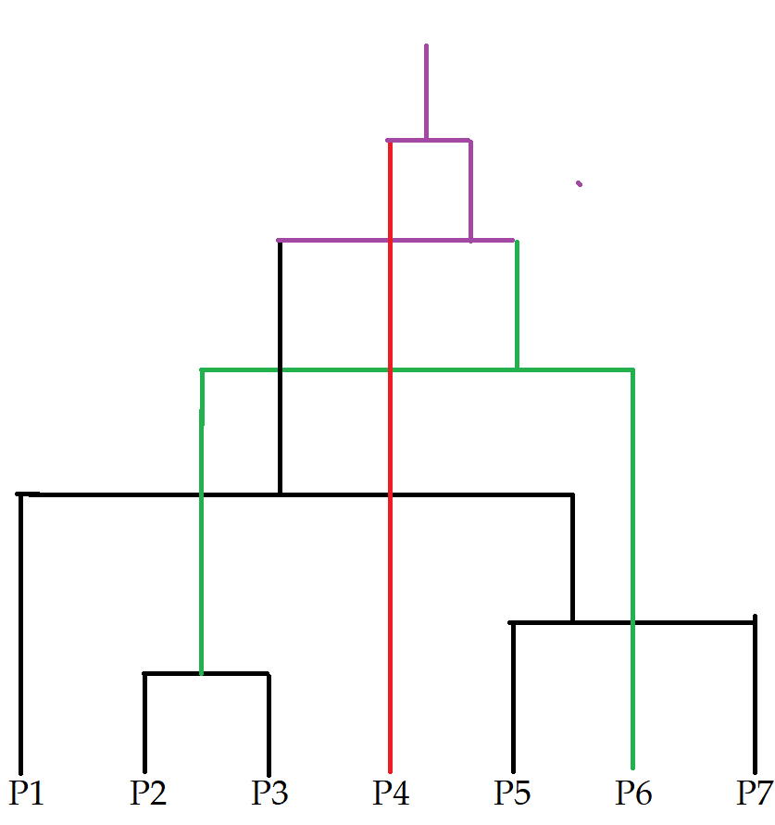
MIN = 0.24 | P123 567

Column1 | P123 567 | P4
P123 567 | 0
P4 | 0.44 | 0

Bài 5
Entropy(S) = -P.logP - QlogQ
 | P: True
 | Q: False
Gain(S,A) = Entropy(S) - sum (|S_v| / |S| * Entropy(S_v))
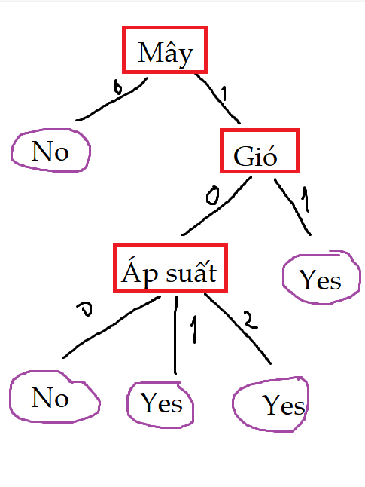
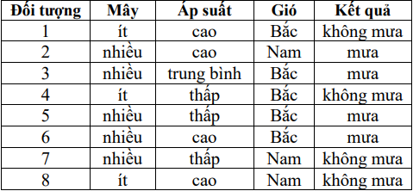

Convert

Đối tượng | Mây | Áp suát | Gió | Kết quả
1 | 0 | 2 | 1 | 0
2 | 1 | 2 | 0 | 1
3 | 1 | 1 | 1 | 1
4 | 0 | 0 | 1 | 0
5 | 1 | 0 | 1 | 1
6 | 1 | 2 | 1 | 1
7 | 1 | 0 | 0 | 0
8 | 0 | 2 | 0 | 0

Đối tượng | Mây | Áp suát | Gió | Kết quả
2 | 1 | 2 | 0 | 1
3 | 1 | 1 | 1 | 1 | X | Ap suat = 1 ==> 1 | loại cái này
5 | 1 | 0 | 1 | 1
6 | 1 | 2 | 1 | 1 |  | May = 0 ==> 0
 |  |  |  |  |  | May = 1, Apsuat = 2 ==> 1
Đối tượng | Mây | Áp suát | Gió | Kết quả |  | May = 1, gio = 1 ==> 1
1 | 0 | 2 | 1 | 0 |  | Ap suat = 0, Gio = 0 ==>0
4 | 0 | 0 | 1 | 0
7 | 1 | 0 | 0 | 0
8 | 0 | 2 | 0 | 0

Đối tượng | Mây | Áp suát | Gió | Kết quả
2 | 1 | 2 | 0 | 1
5 | 1 | 0 | 1 | 1
6 | 1 | 2 | 1 | 1

Đối tượng | Mây | Áp suát | Gió | Kết quả
1 | 0 | 2 | 1 | 0
4 | 0 | 0 | 1 | 0 |  | May = 0 ==> 0
7 | 1 | 0 | 0 | 0
8 | 0 | 2 | 0 | 0

Đối tượng | Mây | Áp suát | Gió | Kết quả
2 | 1 | 2 | 0 | 1
5 | 1 | 0 | 1 | 1 |  | May = 1, Apsuat = 2 ==> 1
6 | 1 | 2 | 1 | 1

Đối tượng | Mây | Áp suát | Gió | Kết quả
7 | 1 | 0 | 0 | 0

Đối tượng | Mây | Áp suát | Gió | Kết quả
5 | 1 | 0 | 1 | 1 |  | May = 1, gio = 1 ==> 1

Đối tượng | Mây | Áp suát | Gió | Kết quả |  | Ap suat = 0, Gio = 0 ==>0
7 | 1 | 0 | 0 | 0

a) |  |  | b)
9 | mưa |  | không mưa
10 | không mưa |  | không mưa
11 | mưa |  | mưa

